상품제안서
소유 샤워키트 [바디워시/샴푸/페이셜워시] | 상품코드: F31860

 |  |  |  |  |  |  | 02-412-0044 | www.easy1.co.kr
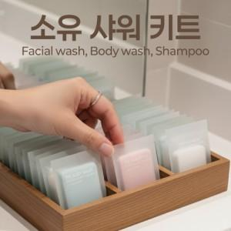

【상세/제작정보】 | 라벨지&amp;스티커 부착시 500개 미만 라벨지, 500개 이상 스티커 제작

【인쇄/포장옵션】 | 실크 / 개별케이스

【공급단가】 | 수량 | 200~ | 500~ | 1,000~ | 3,000~ | 5,000~
*VAT별도 | 단가 | 1,320원 | 1,290원 | 1,260원 | 1,240원 | 1,210원

【상품 URL】 | https://www.easy1.co.kr:443/src/goods_detail.php?gdno=31860

